关系图
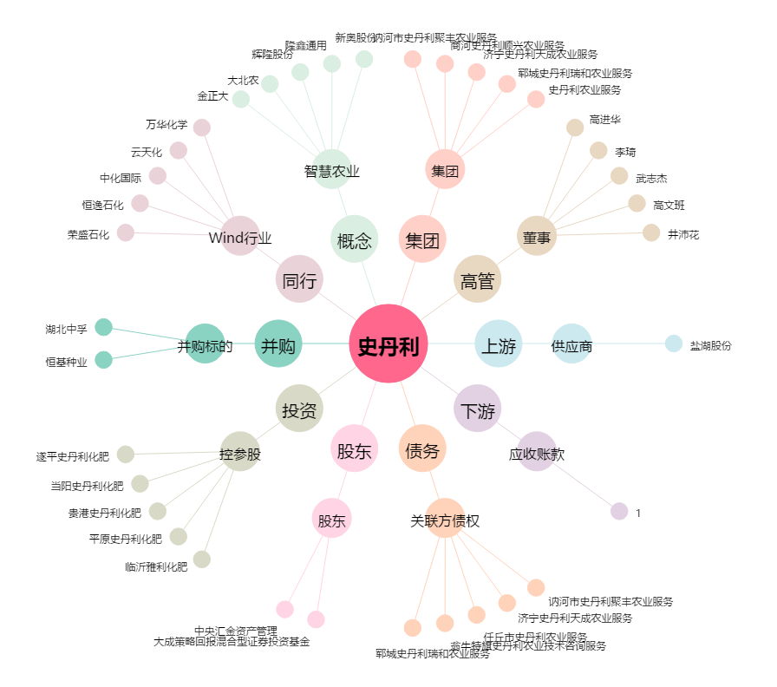
史丹利[002588.SZ] - 关系概览图

